Hoja1
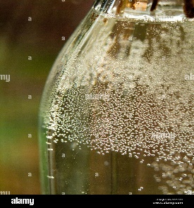
100 | 47 | 23 | 25 | 79 | 10

47 | 100 | 23 | 25 | 79 | 10

47 | 23 | 100 | 25 | 79 | 10

47 | 23 | 25 | 100 | 79 | 10

47 | 23 | 25 | 79 | 100 | 10

47 | 23 | 25 | 79 | 10 | 100

23 | 47 | 25 | 79 | 10 | 100

23 | 25 | 47 | 79 | 10 | 100

23 | 25 | 47 | 79 | 10 | 100

